Manhole Data v1_1
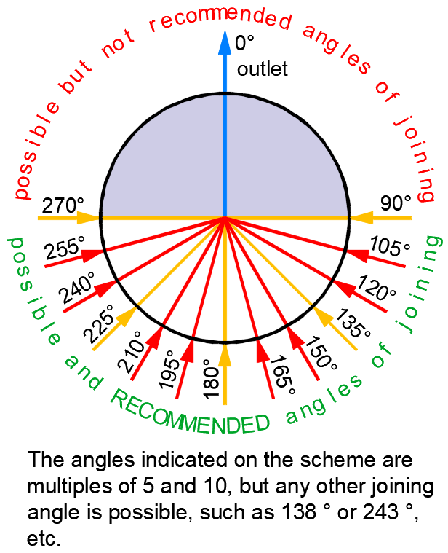
Project data |  |  | After filling in the required information, please send the form via e-mail to our sales representative in your area. |  |  |  |  |  |  |  |  |  |  |  |  | Legend:
Investor |  |  | If you have any questions, please contact our product managers: |  |  |  |  |  |  |  |  |  |  |  |  | angle (°) - Included angle in degrees
Contracting authority |  |  |  |  |  |  |  |  |  |  |  |  |  |  |  | h (m) - Height of the inlet measured from bottom of the outlet pipe
Contacts |  |  | Stanimir Georgiev – mobile phone: +359 893 551 664; e-mail: stanimir.georgiev@pipelife.com |  |  |  |  |  |  |  |  |  |  |  |  | D400 - cast iron cover class D400
Date of application |  |  | Emil Shtipliev - mobile phone: 0885 806 505; emil.shtipliev@pipelife.com |  |  |  |  |  |  |  |  |  |  |  |  | D400-PL - polymer cover class D400
 |  |  |  |  |  |  |  |  |  |  |  |  |  |  |  | B125-PL - polymer cover class B125

Branch name | MH name | Project hight | Bottom level | Cover level | MH DN | DN outlet | ID-OD outlet | Angle Inlet 1 | DN Inlet 1 | ID-OD IN 1 | Hight Inlet 1 h1 | Angle Inlet 2 | DN Inlet 2 | ID-OD IN 2 | Hight Inlet 2 h2 | Angle inlet 3 | DN Inlet 3 | ID-OD IN 3 | Hight Inlet 3 h3 | Cone telescopic DN1000/630 | Cone fixed entrance DN1000/630 | Cover DN630 Class D400 D400-PL B125-PL | Cover DN630 Price: with=1 without=0 | PRO-Frame630 Price: with=1 without=0 | Pipe type- PVC or Pragma
 |  |  |  |  | 1000 |  | OD |  |  | OD |  |  |  | OD |  |  |  | OD |  | 1 | 0 | D400 | 1 | 1 | Pragma
 |  |  |  |  | 1000 |  | OD |  |  | OD |  |  |  | OD |  |  |  | OD |  | 1 | 0 | D400 | 1 | 1 | Pragma
 |  |  |  |  | 1000 |  | OD |  |  | OD |  |  |  | OD |  |  |  | OD |  | 1 | 0 | D400 | 1 | 1 | Pragma
 |  |  |  |  | 1000 |  | OD |  |  | OD |  |  |  | OD |  |  |  | OD |  | 1 | 0 | D400 | 1 | 1 | Pragma
 |  |  |  |  | 1000 |  | OD |  |  | OD |  |  |  | OD |  |  |  | OD |  | 1 | 0 | D400 | 1 | 1 | Pragma
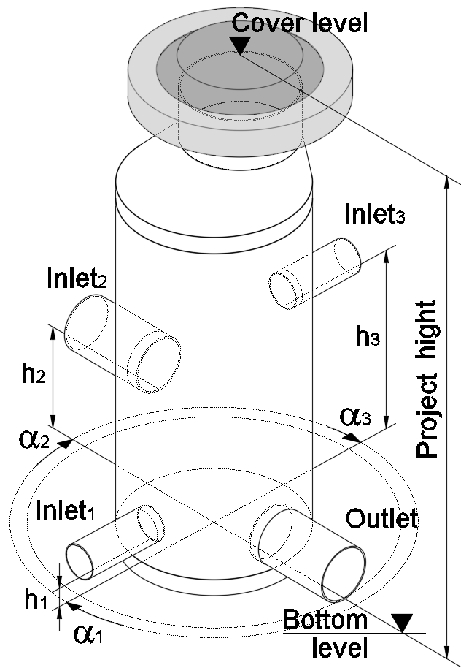
 |  |  |  |  | 1000 |  | OD |  |  | OD |  |  |  | OD |  |  |  | OD |  | 1 | 0 | D400 | 1 | 1 | Pragma
 |  |  |  |  | 1000 |  | OD |  |  | OD |  |  |  | OD |  |  |  | OD |  | 1 | 0 | D400 | 1 | 1 | Pragma
 |  |  |  |  | 1000 |  | OD |  |  | OD |  |  |  | OD |  |  |  | OD |  | 1 | 0 | D400 | 1 | 1 | Pragma
 |  |  |  |  | 1000 |  | OD |  |  | OD |  |  |  | OD |  |  |  | OD |  | 1 | 0 | D400 | 1 | 1 | Pragma
 |  |  |  |  | 1000 |  | OD |  |  | OD |  |  |  | OD |  |  |  | OD |  | 1 | 0 | D400 | 1 | 1 | Pragma
 |  |  |  |  | 1000 |  | OD |  |  | OD |  |  |  | OD |  |  |  | OD |  | 1 | 0 | D400 | 1 | 1 | Pragma
 |  |  |  |  | 1000 |  | OD |  |  | OD |  |  |  | OD |  |  |  | OD |  | 1 | 0 | D400 | 1 | 1 | Pragma
 |  |  |  |  | 1000 |  | OD |  |  | OD |  |  |  | OD |  |  |  | OD |  | 1 | 0 | D400 | 1 | 1 | Pragma
 |  |  |  |  | 1000 |  | OD |  |  | OD |  |  |  | OD |  |  |  | OD |  | 1 | 0 | D400 | 1 | 1 | Pragma
 |  |  |  |  | 1000 |  | OD |  |  | OD |  |  |  | OD |  |  |  | OD |  | 1 | 0 | D400 | 1 | 1 | Pragma
 |  |  |  |  | 1000 |  | OD |  |  | OD |  |  |  | OD |  |  |  | OD |  | 1 | 0 | D400 | 1 | 1 | Pragma
 |  |  |  |  | 1000 |  | OD |  |  | OD |  |  |  | OD |  |  |  | OD |  | 1 | 0 | D400 | 1 | 1 | Pragma
 |  |  |  |  | 1000 |  | OD |  |  | OD |  |  |  | OD |  |  |  | OD |  | 1 | 0 | D400 | 1 | 1 | Pragma
 |  |  |  |  | 1000 |  | OD |  |  | OD |  |  |  | OD |  |  |  | OD |  | 1 | 0 | D400 | 1 | 1 | Pragma
 |  |  |  |  | 1000 |  | OD |  |  | OD |  |  |  | OD |  |  |  | OD |  | 1 | 0 | D400 | 1 | 1 | Pragma
 |  |  |  |  | 1000 |  | OD |  |  | OD |  |  |  | OD |  |  |  | OD |  | 1 | 0 | D400 | 1 | 1 | Pragma
 |  |  |  |  | 1000 |  | OD |  |  | OD |  |  |  | OD |  |  |  | OD |  | 1 | 0 | D400 | 1 | 1 | Pragma
 |  |  |  |  | 1000 |  | OD |  |  | OD |  |  |  | OD |  |  |  | OD |  | 1 | 0 | D400 | 1 | 1 | Pragma
 |  |  |  |  | 1000 |  | OD |  |  | OD |  |  |  | OD |  |  |  | OD |  | 1 | 0 | D400 | 1 | 1 | Pragma
 |  |  |  |  | 1000 |  | OD |  |  | OD |  |  |  | OD |  |  |  | OD |  | 1 | 0 | D400 | 1 | 1 | Pragma
 |  |  |  |  | 1000 |  | OD |  |  | OD |  |  |  | OD |  |  |  | OD |  | 1 | 0 | D400 | 1 | 1 | Pragma
 |  |  |  |  | 1000 |  | OD |  |  | OD |  |  |  | OD |  |  |  | OD |  | 1 | 0 | D400 | 1 | 1 | Pragma
 |  |  |  |  | 1000 |  | OD |  |  | OD |  |  |  | OD |  |  |  | OD |  | 1 | 0 | D400 | 1 | 1 | Pragma
 |  |  |  |  | 1000 |  | OD |  |  | OD |  |  |  | OD |  |  |  | OD |  | 1 | 0 | D400 | 1 | 1 | Pragma
 |  |  |  |  | 1000 |  | OD |  |  | OD |  |  |  | OD |  |  |  | OD |  | 1 | 0 | D400 | 1 | 1 | Pragma
 |  |  |  |  | 1000 |  | OD |  |  | OD |  |  |  | OD |  |  |  | OD |  | 1 | 0 | D400 | 1 | 1 | Pragma
 |  |  |  |  | 1000 |  | OD |  |  | OD |  |  |  | OD |  |  |  | OD |  | 1 | 0 | D400 | 1 | 1 | Pragma
 |  |  |  |  | 1000 |  | OD |  |  | OD |  |  |  | OD |  |  |  | OD |  | 1 | 0 | D400 | 1 | 1 | Pragma
 |  |  |  |  | 1000 |  | OD |  |  | OD |  |  |  | OD |  |  |  | OD |  | 1 | 0 | D400 | 1 | 1 | Pragma
 |  |  |  |  | 1000 |  | OD |  |  | OD |  |  |  | OD |  |  |  | OD |  | 1 | 0 | D400 | 1 | 1 | Pragma
 |  |  |  |  | 1000 |  | OD |  |  | OD |  |  |  | OD |  |  |  | OD |  | 1 | 0 | D400 | 1 | 1 | Pragma
 |  |  |  |  | 1000 |  | OD |  |  | OD |  |  |  | OD |  |  |  | OD |  | 1 | 0 | D400 | 1 | 1 | Pragma
 |  |  |  |  | 1000 |  | OD |  |  | OD |  |  |  | OD |  |  |  | OD |  | 1 | 0 | D400 | 1 | 1 | Pragma
 |  |  |  |  | 1000 |  | OD |  |  | OD |  |  |  | OD |  |  |  | OD |  | 1 | 0 | D400 | 1 | 1 | Pragma
 |  |  |  |  | 1000 |  | OD |  |  | OD |  |  |  | OD |  |  |  | OD |  | 1 | 0 | D400 | 1 | 1 | Pragma
 |  |  |  |  | 1000 |  | OD |  |  | OD |  |  |  | OD |  |  |  | OD |  | 1 | 0 | D400 | 1 | 1 | Pragma
 |  |  |  |  | 1000 |  | OD |  |  | OD |  |  |  | OD |  |  |  | OD |  | 1 | 0 | D400 | 1 | 1 | Pragma
 |  |  |  |  | 1000 |  | OD |  |  | OD |  |  |  | OD |  |  |  | OD |  | 1 | 0 | D400 | 1 | 1 | Pragma
 |  |  |  |  | 1000 |  | OD |  |  | OD |  |  |  | OD |  |  |  | OD |  | 1 | 0 | D400 | 1 | 1 | Pragma
 |  |  |  |  | 1000 |  | OD |  |  | OD |  |  |  | OD |  |  |  | OD |  | 1 | 0 | D400 | 1 | 1 | Pragma
 |  |  |  |  | 1000 |  | OD |  |  | OD |  |  |  | OD |  |  |  | OD |  | 1 | 0 | D400 | 1 | 1 | Pragma
 |  |  |  |  | 1000 |  | OD |  |  | OD |  |  |  | OD |  |  |  | OD |  | 1 | 0 | D400 | 1 | 1 | Pragma
 |  |  |  |  | 1000 |  | OD |  |  | OD |  |  |  | OD |  |  |  | OD |  | 1 | 0 | D400 | 1 | 1 | Pragma
 |  |  |  |  | 1000 |  | OD |  |  | OD |  |  |  | OD |  |  |  | OD |  | 1 | 0 | D400 | 1 | 1 | Pragma
 |  |  |  |  | 1000 |  | OD |  |  | OD |  |  |  | OD |  |  |  | OD |  | 1 | 0 | D400 | 1 | 1 | Pragma
 |  |  |  |  | 1000 |  | OD |  |  | OD |  |  |  | OD |  |  |  | OD |  | 1 | 0 | D400 | 1 | 1 | Pragma
 |  |  |  |  | 1000 |  | OD |  |  | OD |  |  |  | OD |  |  |  | OD |  | 1 | 0 | D400 | 1 | 1 | Pragma
 |  |  |  |  | 1000 |  | OD |  |  | OD |  |  |  | OD |  |  |  | OD |  | 1 | 0 | D400 | 1 | 1 | Pragma
 |  |  |  |  | 1000 |  | OD |  |  | OD |  |  |  | OD |  |  |  | OD |  | 1 | 0 | D400 | 1 | 1 | Pragma
 |  |  |  |  | 1000 |  | OD |  |  | OD |  |  |  | OD |  |  |  | OD |  | 1 | 0 | D400 | 1 | 1 | Pragma
 |  |  |  |  | 1000 |  | OD |  |  | OD |  |  |  | OD |  |  |  | OD |  | 1 | 0 | D400 | 1 | 1 | Pragma
 |  |  |  |  | 1000 |  | OD |  |  | OD |  |  |  | OD |  |  |  | OD |  | 1 | 0 | D400 | 1 | 1 | Pragma
 |  |  |  |  | 1000 |  | OD |  |  | OD |  |  |  | OD |  |  |  | OD |  | 1 | 0 | D400 | 1 | 1 | Pragma
 |  |  |  |  | 1000 |  | OD |  |  | OD |  |  |  | OD |  |  |  | OD |  | 1 | 0 | D400 | 1 | 1 | Pragma
 |  |  |  |  | 1000 |  | OD |  |  | OD |  |  |  | OD |  |  |  | OD |  | 1 | 0 | D400 | 1 | 1 | Pragma
 |  |  |  |  | 1000 |  | OD |  |  | OD |  |  |  | OD |  |  |  | OD |  | 1 | 0 | D400 | 1 | 1 | Pragma
 |  |  |  |  | 1000 |  | OD |  |  | OD |  |  |  | OD |  |  |  | OD |  | 1 | 0 | D400 | 1 | 1 | Pragma
 |  |  |  |  | 1000 |  | OD |  |  | OD |  |  |  | OD |  |  |  | OD |  | 1 | 0 | D400 | 1 | 1 | Pragma
 |  |  |  |  | 1000 |  | OD |  |  | OD |  |  |  | OD |  |  |  | OD |  | 1 | 0 | D400 | 1 | 1 | Pragma
 |  |  |  |  | 1000 |  | OD |  |  | OD |  |  |  | OD |  |  |  | OD |  | 1 | 0 | D400 | 1 | 1 | Pragma
 |  |  |  |  | 1000 |  | OD |  |  | OD |  |  |  | OD |  |  |  | OD |  | 1 | 0 | D400 | 1 | 1 | Pragma
 |  |  |  |  | 1000 |  | OD |  |  | OD |  |  |  | OD |  |  |  | OD |  | 1 | 0 | D400 | 1 | 1 | Pragma
 |  |  |  |  | 1000 |  | OD |  |  | OD |  |  |  | OD |  |  |  | OD |  | 1 | 0 | D400 | 1 | 1 | Pragma
 |  |  |  |  | 1000 |  | OD |  |  | OD |  |  |  | OD |  |  |  | OD |  | 1 | 0 | D400 | 1 | 1 | Pragma
 |  |  |  |  | 1000 |  | OD |  |  | OD |  |  |  | OD |  |  |  | OD |  | 1 | 0 | D400 | 1 | 1 | Pragma
 |  |  |  |  | 1000 |  | OD |  |  | OD |  |  |  | OD |  |  |  | OD |  | 1 | 0 | D400 | 1 | 1 | Pragma
 |  |  |  |  | 1000 |  | OD |  |  | OD |  |  |  | OD |  |  |  | OD |  | 1 | 0 | D400 | 1 | 1 | Pragma
 |  |  |  |  | 1000 |  | OD |  |  | OD |  |  |  | OD |  |  |  | OD |  | 1 | 0 | D400 | 1 | 1 | Pragma
 |  |  |  |  | 1000 |  | OD |  |  | OD |  |  |  | OD |  |  |  | OD |  | 1 | 0 | D400 | 1 | 1 | Pragma
 |  |  |  |  | 1000 |  | OD |  |  | OD |  |  |  | OD |  |  |  | OD |  | 1 | 0 | D400 | 1 | 1 | Pragma
 |  |  |  |  | 1000 |  | OD |  |  | OD |  |  |  | OD |  |  |  | OD |  | 1 | 0 | D400 | 1 | 1 | Pragma
 |  |  |  |  | 1000 |  | OD |  |  | OD |  |  |  | OD |  |  |  | OD |  | 1 | 0 | D400 | 1 | 1 | Pragma
 |  |  |  |  | 1000 |  | OD |  |  | OD |  |  |  | OD |  |  |  | OD |  | 1 | 0 | D400 | 1 | 1 | Pragma
 |  |  |  |  | 1000 |  | OD |  |  | OD |  |  |  | OD |  |  |  | OD |  | 1 | 0 | D400 | 1 | 1 | Pragma
 |  |  |  |  | 1000 |  | OD |  |  | OD |  |  |  | OD |  |  |  | OD |  | 1 | 0 | D400 | 1 | 1 | Pragma
 |  |  |  |  | 1000 |  | OD |  |  | OD |  |  |  | OD |  |  |  | OD |  | 1 | 0 | D400 | 1 | 1 | Pragma
 |  |  |  |  | 1000 |  | OD |  |  | OD |  |  |  | OD |  |  |  | OD |  | 1 | 0 | D400 | 1 | 1 | Pragma
 |  |  |  |  | 1000 |  | OD |  |  | OD |  |  |  | OD |  |  |  | OD |  | 1 | 0 | D400 | 1 | 1 | Pragma
 |  |  |  |  | 1000 |  | OD |  |  | OD |  |  |  | OD |  |  |  | OD |  | 1 | 0 | D400 | 1 | 1 | Pragma
 |  |  |  |  | 1000 |  | OD |  |  | OD |  |  |  | OD |  |  |  | OD |  | 1 | 0 | D400 | 1 | 1 | Pragma
 |  |  |  |  | 1000 |  | OD |  |  | OD |  |  |  | OD |  |  |  | OD |  | 1 | 0 | D400 | 1 | 1 | Pragma
 |  |  |  |  | 1000 |  | OD |  |  | OD |  |  |  | OD |  |  |  | OD |  | 1 | 0 | D400 | 1 | 1 | Pragma
 |  |  |  |  | 1000 |  | OD |  |  | OD |  |  |  | OD |  |  |  | OD |  | 1 | 0 | D400 | 1 | 1 | Pragma
 |  |  |  |  | 1000 |  | OD |  |  | OD |  |  |  | OD |  |  |  | OD |  | 1 | 0 | D400 | 1 | 1 | Pragma
 |  |  |  |  | 1000 |  | OD |  |  | OD |  |  |  | OD |  |  |  | OD |  | 1 | 0 | D400 | 1 | 1 | Pragma
 |  |  |  |  | 1000 |  | OD |  |  | OD |  |  |  | OD |  |  |  | OD |  | 1 | 0 | D400 | 1 | 1 | Pragma
 |  |  |  |  | 1000 |  | OD |  |  | OD |  |  |  | OD |  |  |  | OD |  | 1 | 0 | D400 | 1 | 1 | Pragma
 |  |  |  |  | 1000 |  | OD |  |  | OD |  |  |  | OD |  |  |  | OD |  | 1 | 0 | D400 | 1 | 1 | Pragma
 |  |  |  |  | 1000 |  | OD |  |  | OD |  |  |  | OD |  |  |  | OD |  | 1 | 0 | D400 | 1 | 1 | Pragma
 |  |  |  |  | 1000 |  | OD |  |  | OD |  |  |  | OD |  |  |  | OD |  | 1 | 0 | D400 | 1 | 1 | Pragma
 |  |  |  |  | 1000 |  | OD |  |  | OD |  |  |  | OD |  |  |  | OD |  | 1 | 0 | D400 | 1 | 1 | Pragma
 |  |  |  |  | 1000 |  | OD |  |  | OD |  |  |  | OD |  |  |  | OD |  | 1 | 0 | D400 | 1 | 1 | Pragma
 |  |  |  |  | 1000 |  | OD |  |  | OD |  |  |  | OD |  |  |  | OD |  | 1 | 0 | D400 | 1 | 1 | Pragma
 |  |  |  |  | 1000 |  | OD |  |  | OD |  |  |  | OD |  |  |  | OD |  | 1 | 0 | D400 | 1 | 1 | Pragma
 |  |  |  |  | 1000 |  | OD |  |  | OD |  |  |  | OD |  |  |  | OD |  | 1 | 0 | D400 | 1 | 1 | Pragma

